Sheet1
Scene No. | 1
Quest Title | 玩具失窃案
Quest Log | 找雷欧
Map No. | 22
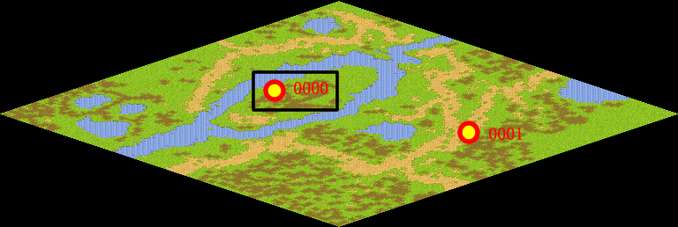
NPC No. | 0
Condition
Dialog | 最近周围的确多了许多邪恶宠物呢，很多人向我反映受到了邪恶宠物得骚扰，虽然只是一些恶作剧，但也吓坏了很多人。不过我自己没有真正见过那些坏家伙，好像雷欧和那些邪恶宠物打过交道，你倒可以去问问他。
Select | 1：接受，2：不接受
Result | 1 : Scene 0002, 2 : 关闭对话框

ScriptFile | Qlog-0008-001.scr
 | Q0000-0008-001.scr

